21.1.1~21.4.27
所涉及的算法题
已同步
https://codetop.cc
公司 | 部门 | 岗位 | 日期 | 链接
字节跳动 | 教育 | 前端 | 2021.01.04 | https://www.nowcoder.com/discuss/585747
字节跳动 | 广告 | 前端 | 2021.01.05 | https://www.nowcoder.com/discuss/585923
字节跳动 |  | 前端 | 2021.01.08 | https://www.nowcoder.com/discuss/586937

字节跳动 |  | 前端 | 2021.01.08 | https://www.nowcoder.com/discuss/586617
字节跳动 | 教育 | 前端 | 2021.01.08 | https://www.nowcoder.com/discuss/586484
字节跳动 | 教育 | 前端 | 2021.01.08 | https://www.nowcoder.com/discuss/586467
字节跳动 |  | 前端 | 2021.01.09 | https://www.nowcoder.com/discuss/587244
字节跳动 | 教育 | 前端 | 2021.01.14 | https://www.nowcoder.com/discuss/588626
字节跳动 |  | 前端 | 2021.01.16 | https://www.nowcoder.com/discuss/589028
字节跳动 | 国际化 | 前端 | 2021.01.18 | https://www.nowcoder.com/discuss/589545
字节跳动 | 教育 | 前端 | 2021.01.18 | https://www.nowcoder.com/discuss/589477
字节跳动 | 产品研发 | 前端 | 2021.01.21 | https://www.nowcoder.com/discuss/590371
字节跳动 | 教育 | 前端 | 2021.01.22 | https://www.nowcoder.com/discuss/590728
字节跳动 | 国际化 | 前端 | 2021.01.22 | https://www.nowcoder.com/discuss/590484
字节跳动 |  | 前端 | 2021.01.27 | https://www.nowcoder.com/discuss/591563
字节跳动 | 教育 | 前端 | 2021.01.31 | https://www.nowcoder.com/discuss/592850
字节跳动 | data | 前端 | 2021.01.31 | https://www.nowcoder.com/discuss/592850
字节跳动 | 公益部门 | 前端 | 2021.02.03 | https://www.nowcoder.com/discuss/593792
字节跳动 | 国际化 | 前端 | 2021.02.03 | https://www.nowcoder.com/discuss/593773
字节跳动 |  | 前端 | 2021.02.04 | https://www.nowcoder.com/discuss/594276
字节跳动 | 教育 | 前端 | 2021.02.07 | https://www.nowcoder.com/discuss/595028
字节跳动 | 飞书 | 前端 | 2021.02.08 | https://www.nowcoder.com/discuss/595105 | 1
字节跳动 | 广告 | 前端 | 2021.02.13 | https://www.nowcoder.com/discuss/595905
字节跳动 |  | 前端 | 2021.02.18 | https://www.nowcoder.com/discuss/596370
字节跳动 | 教育 | 前端 | 2021.02.23 | https://www.nowcoder.com/discuss/598700
字节跳动 |  | 前端 | 2021.02.23 | https://www.nowcoder.com/discuss/598584
字节跳动 | 飞书 | 前端 | 2021.02.23 | https://www.nowcoder.com/discuss/598162
字节跳动 | 教育 | 前端 | 2021.02.24 | https://www.nowcoder.com/discuss/599338
字节跳动 | 抖音 | 前端 | 2021.02.28 | https://www.nowcoder.com/discuss/601713
字节跳动 | 游戏 | 前端 | 2021.03.01 | https://www.nowcoder.com/discuss/602289
字节跳动 | 今日头条 | 前端 | 2021.03.04 | https://www.nowcoder.com/discuss/604748
字节跳动 | 教育 | 前端 | 2021.03.04 | https://www.nowcoder.com/discuss/605087
字节跳动 | 幸福里 | 前端 | 2021.03.07 | https://www.nowcoder.com/discuss/607556
字节跳动 | 教育 | 前端 | 2021.03.07 | https://www.nowcoder.com/discuss/607814
字节跳动 | 技术中台 | 前端 | 2021.03.08 | https://www.nowcoder.com/discuss/608881
字节跳动 | 云原生 | 前端 | 2021.03.10 | https://www.nowcoder.com/discuss/610200
字节跳动 |  | 前端 | 2021.03.12 | https://www.nowcoder.com/discuss/612329
字节跳动 |  | 前端 | 2021.03.12 | https://www.nowcoder.com/discuss/612720
字节跳动 | 火山引擎 | 前端 | 2021.03.14 | https://www.nowcoder.com/discuss/613680
字节跳动 |  | 前端 | 2021.03.14 | https://www.nowcoder.com/discuss/613722
字节跳动 |  | 前端 | 2021.03.14 | https://www.nowcoder.com/discuss/613730
字节跳动 |  | 前端 | 2021.03.16 | https://www.nowcoder.com/discuss/615411
字节跳动 |  | 前端 | 2021.03.18 | https://www.nowcoder.com/discuss/617535
字节跳动 | 游戏 | 前端 | 2021.03.19 | https://www.nowcoder.com/discuss/618614
字节跳动 | 抖音 | 前端 | 2021.03.19 | https://www.nowcoder.com/discuss/618640
字节跳动 | 幸福里 | 前端 | 2021.03.20 | https://www.nowcoder.com/discuss/619052
字节跳动 | 飞书 | 前端 | 2021.03.22 | https://www.nowcoder.com/discuss/620380
字节跳动 |  | 前端 | 2021.03.22 | https://www.nowcoder.com/discuss/620962
字节跳动 | 飞书 | 前端 | 2021.03.24 | https://www.nowcoder.com/discuss/622465
字节跳动 |  | 前端 | 2021.03.24 | https://www.nowcoder.com/discuss/622960
字节跳动 |  | 前端 | 2021.03.25 | https://www.nowcoder.com/discuss/623486
字节跳动 | 飞书 | 前端 | 2021.03.25 | https://www.nowcoder.com/discuss/623700
字节跳动 |  | 前端 | 2021.03.25 | https://www.nowcoder.com/discuss/623914
字节跳动 |  | 前端 | 2021.03.25 | https://www.nowcoder.com/discuss/624128
字节跳动 | 游戏 | 前端 | 2021.03.26 | https://www.nowcoder.com/discuss/624454
字节跳动 | 抖音 | 前端 | 2021.03.26 | https://www.nowcoder.com/discuss/624948
字节跳动 | 教育 | 前端 | 2021.03.29 | https://www.nowcoder.com/discuss/626657
字节跳动 |  | 前端 | 2021.03.29 | https://www.nowcoder.com/discuss/626698
字节跳动 | 教育 | 前端 | 2021.03.30 | https://www.nowcoder.com/discuss/628053
字节跳动 | 幸福里 | 前端 | 2021.03.31 | https://www.nowcoder.com/discuss/628854
字节跳动 |  | 前端 | 2021.04.02 | https://www.nowcoder.com/discuss/630950
字节跳动 | 教育 | 前端 | 2021.04.06 | https://www.nowcoder.com/discuss/633329
字节跳动 | 国际化 | 前端 | 2021.04.07 | https://www.nowcoder.com/discuss/633552
字节跳动 |  | 前端 | 2021.04.07 | https://www.nowcoder.com/discuss/633996
字节跳动 |  | 前端 | 2021.04.12 | https://www.nowcoder.com/discuss/636743
字节跳动 | 教育 | 前端 | 2021.04.10 | https://www.nowcoder.com/discuss/636790
字节跳动 | 产品研发 | 前端 | 2021.04.15 | https://www.nowcoder.com/discuss/641156
字节跳动 |  | 前端 | 2021.04.16 | https://www.nowcoder.com/discuss/641827
字节跳动 | 效率工程 | 前端 | 2021.04.19 | https://www.nowcoder.com/discuss/644277
字节跳动 |  | 前端 | 2021.04.20 | https://www.nowcoder.com/discuss/644893
字节跳动 |  | 前端 | 2021.04.21 | https://www.nowcoder.com/discuss/645525
字节跳动 |  | 前端 | 2021.04.21 | https://www.nowcoder.com/discuss/645980
字节跳动 | data | 前端 | 2021.04.23 | https://www.nowcoder.com/discuss/646724
字节跳动 |  | 前端 | 2021.04.24 | https://www.nowcoder.com/discuss/646858
字节跳动 | 幸福里 | 前端 | 2021.04.23 | https://www.nowcoder.com/discuss/647159
字节跳动 |  | 前端 | 2021.04.24 | https://www.nowcoder.com/discuss/648131
字节跳动 | 教育 | 前端 | 2021.04.24 | https://www.nowcoder.com/discuss/648199
字节跳动 |  | 前端 | 2021.04.24 | https://www.nowcoder.com/discuss/648335
字节跳动 |  | 前端 | 2021.04.26 | https://www.nowcoder.com/discuss/649296
字节跳动 |  | 前端 | 2021.04.26 | https://www.nowcoder.com/discuss/649717
字节跳动 | 广告 | 前端 | 2021.04.27 | https://www.nowcoder.com/discuss/650128
字节跳动 | 效率工程 | 前端 | 2021.04.29 | https://www.nowcoder.com/discuss/651861
字节跳动 | 飞书 | 前端 | 2021.04.29 | https://www.nowcoder.com/discuss/651914
字节跳动 |  | 前端 | 2021.04.30 | https://www.nowcoder.com/discuss/652065
字节跳动 | 幸福里 | 前端 | 2021.04.29 | https://www.nowcoder.com/discuss/652072

福利
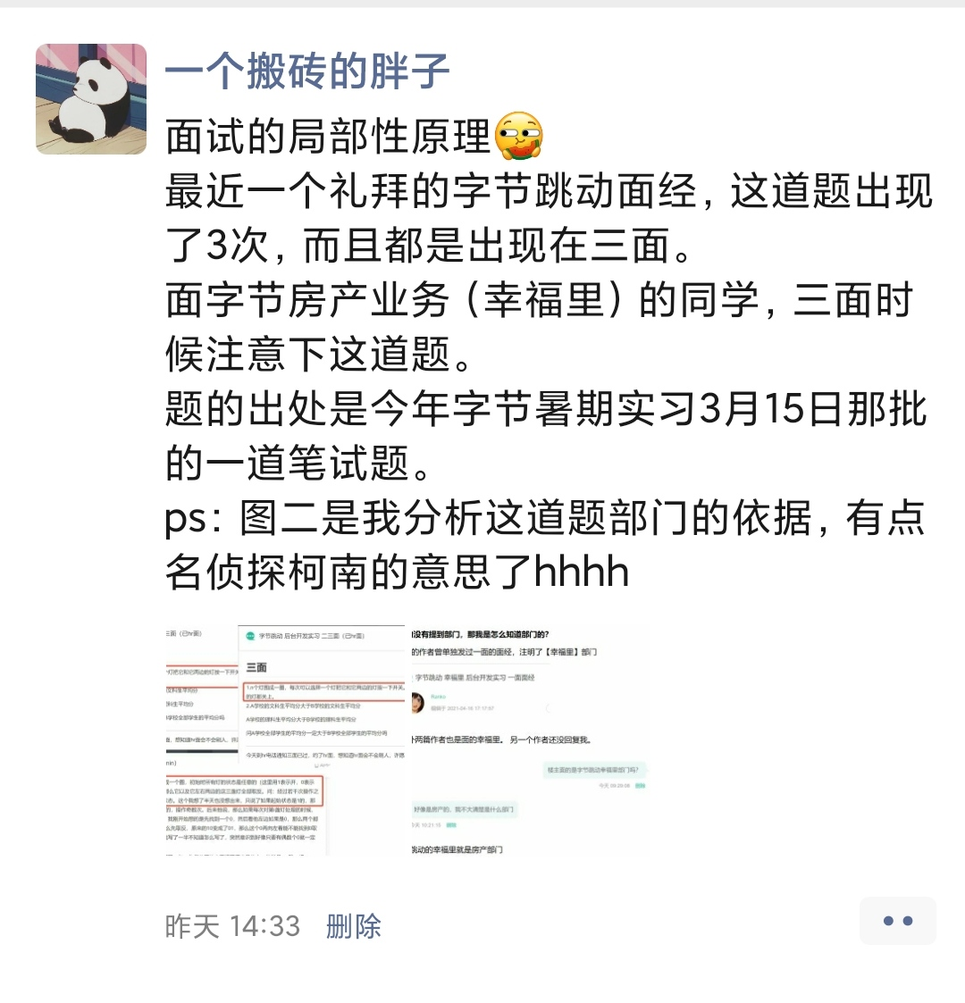
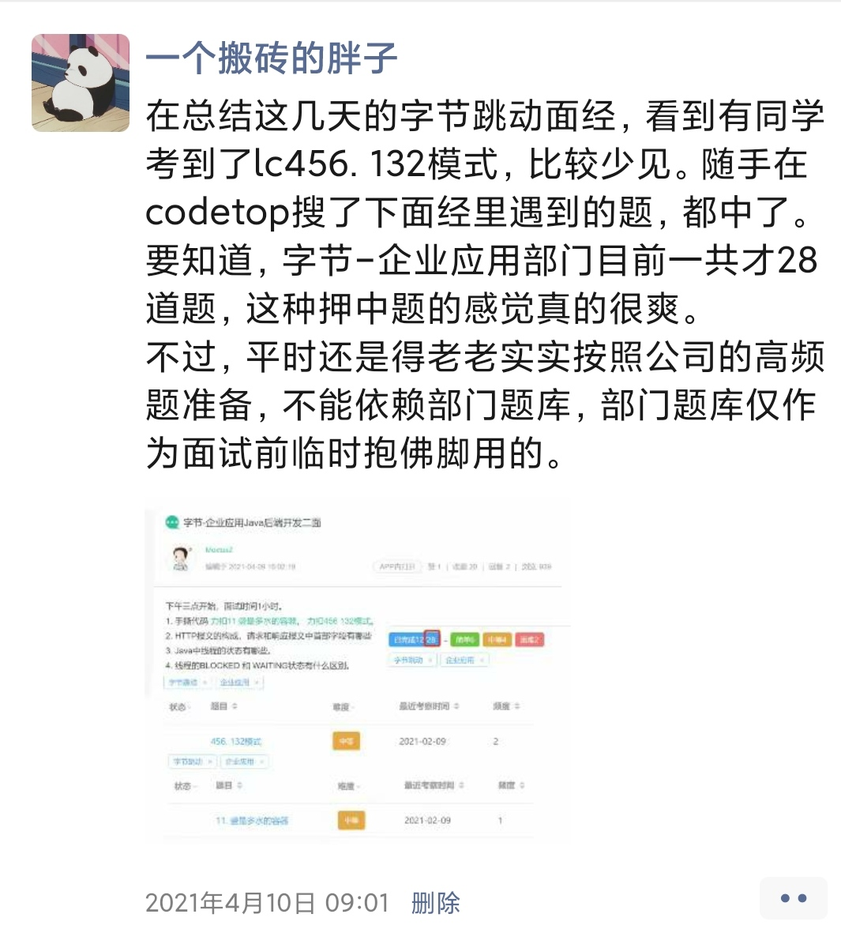

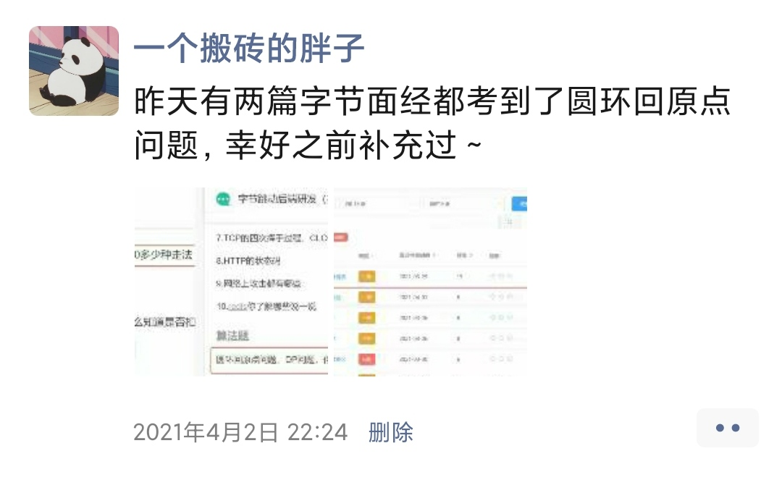
我会在朋友圈分享最近的考题
感兴趣的可以加好友围观一波

